Objectifs
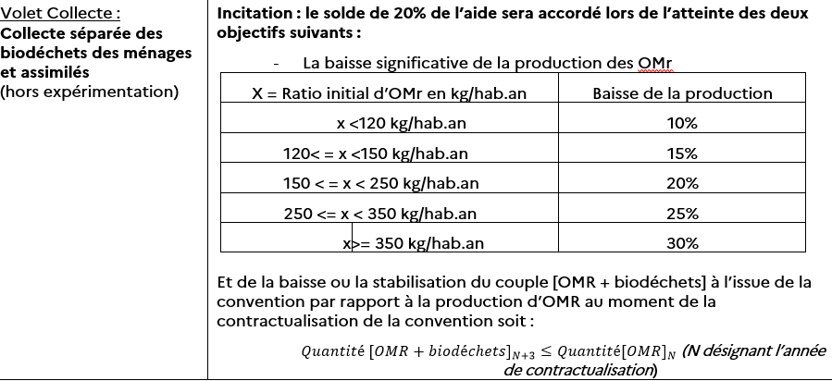
Objectif de réduction des OMR du programme de généralisation du tri à la source des biodéchets

NE PAS REMPLIR LES CASES GRISEES
(CALCUL AUTOMATIQUE)
 |  |  | Année de réf. | Année début | Année fin | Delta | Baisse
 |  |  | ,,,,,,,, | ,,,,,,,,, | ,,,,,,,, | An ref. - An. fin | %
 | Production OMr | kg/hab |  |  | 0 | 0 | 10%

Indicateurs généraux
NE PAS REMPLIR LES CASES GRISEES (CALCUL AUTOMATIQUE)
TABLEAU ADEME/REGION DES INDICATEURS DU PROJET TRIBIO
 | (Année ref-2) : .....? | (Année ref-1) : ...... ? | Année ref : ? | (début de programme) Année 1 : 20XX ? |  | Année 2 : 20XX+1 ? |  | (fin de programme) Année 3 : 20XX+2 ?
Profil du territoire
Nombre d'habitants INSEE |  |  |  | 0 |  | 0 |  | 0
Nombre de foyers
Nombre total d'établissements producteurs de biodéchets SPPGD |  |  |  | 0
si connu nbre > 10 t/an
si connu nbre > 5 t/an
Nombre total d'établissements producteurs de Biodéchets Hors SPPGD
si connu nbre > 10 t/an
si connu nbre > 5 t/an
NE PAS REMPLIR LES CASES GRISEES
(CALCUL AUTOMATIQUE)
Performance SPPGD | réalisé | réalisé | réalisé | objectifs | réalisé | objectifs | réalisé | objectifs | réalisé
Tonnage OMR
Tonnage Déchets verts
Tonnage Déchets ménagers et assimilés
Ratio OMR (kg/hab/an) - Objectif cible
Ratio Déchets verts collectés (kg/hab/an)
Ratio Déchets ménagers et assimilés (kg/hab/an)
Caractérisation : biodéchets dans les OMR (kg/hab/an)
Caractérisation : taux de biodéchets dans les OMR en %
Compostage de proximité des biodéchets
Gestion de proximité individuelle (compostage ou lombricompostage)
Nombre total de foyers dotés d'équipements distribués par la collectivité
Nombre total de foyers pratiquant le compostage en tas, composteurs achetés..* (si connu)
Tonnage biodéchets détourné*
Gestion de proximité partagée
Nombre total de sites de compostage partagé (en fonctionnement)
Nombre de foyers desservis par les sites de compostage partagé*
Nombre de foyers pratiquant/participant au compostage partagé
Tonnage biodéchets détourné*
Généralisation de la gestion de proximité auprès de la population
Nombre total de foyers couverts ou ayant accès au service de proximité des biodéchets
Nombre total de foyers pratiquant la gestion de proximité
Taux de couverture ou d'accès au service de proximité des biodéchets
Taux de pratique à la gestion de proximité des biodéchets
Tonnage biodéchets détourné*
Gestion autonome en établissement
Nombre d'établissements équipés en compostage autonome (en fonctionnement)
Taux de couverture ou d'accès au service de proximité des biodéchets SPPGD
Tonnage biodéchets détourné*
Collecte séparée des biodéchets
Collecte séparée en apport volontaire
Nombre de foyers concernés
Nombre d'établissements
si connu nbre > 10 t/an
si connu nbre > 5 t/an
Nombre de point d'apport volontaire
Nombre de foyers pratiquant
Nombre d'établissements pratiquant
Tonnage biodéchets collectés
Tonnage biodéchets issu des foyers
Tonnage biodéchets issu des établissements
Collecte séparée en porte à porte
Nombre de foyers concernés
Nombre d'établissements concernés
si connu nbre > 10 t/an
si connu nbre > 5 t/an
Nombre de foyers pratiquant
Nombre d'établissements pratiquant
Tonnage biodéchets collectés
Tonnage biodéchets issu des foyers
Tonnage biodéchets issu des établissements
Généralisation de la collecte séparée auprès de la population
Nombre total de foyers couverts par la collecte séparée des biodéchets
Nombre total de foyers pratiquant la collecte séparée des biodéchets
Taux de couverture ou d'accès au service de la collecte séparée des biodéchets
Taux de pratique à la collecte séparée des biodéchets
Tonnage biodéchets collectés
Tonnage biodéchets issu des foyers
% tonnage de biodéchets issus des foyers
GENERALISATION DU TRI à LA SOURCE auprès de la population
Nombre de foyers couverts (hors gestion proximité individuelle)
Taux de couverture général (hors gestion proximité individuelle)
Rappel décret TMB Juillet 21 : Généralisation si, "au moins 95% de la population couverte"
Nombre total de foyers couverts au Tri à la source des biodéchets
Taux de couverture ou d'accès au service du Tri à la source des biodéchets
Taux de pratique de la pop. au tri à la source des biodéchets
Tonnage biodéchets détourné
Généralisation du Tri à la source auprès des établissements
Nombre d'établissements couverts
Taux de couverture ou d'accès service du Tri à la source des biodéchets
Taux de pratique de la pop. au tri à la source des biodéchets
Tonnage biodéchets détourné
AUTRES INDICATEURS
ETP collectivités dédiés à la gestion de proximité des biodéchets
ETP totaux
dont ETP terrain
Nombre de Maitres composteurs (formés suivant le référentiel ADEME)
ETP associations & bénévoles
ETP associations
ETP bénévoles (si identifiés)
Formations
Nombre de personnes formées "maître composteur"
Nombre de personnes formées "guide composteur"
Nombre de personnes formées "référent de site"

* : Détailler le mode de calcul en annexe de ce tableau

